FORMATO GQ-016
PROPUESTA DE MEJORA | PROPUESTA DE MEJORA O INNOVACIÓN |  |  |  | REGISTRO
 |  |  |  |  | COPIA CONTROLADA
 |  |  |  |  | COD GQ-016-R | VERSIÓN 0,5
 |  |  |  |  | FECHA 18-mar-21 | PAGINA 1 DE 1

Nombre de la propuesta: | CUENTAS DE COBRO MOTOCICLETA AUTOMÁTICAS
Nombre de la persona o equipo que genera la PM: | Alexander Peralta Londoño

SITUACIÓN INICIAL |  |  | SITUACIÓN FINAL
Inicialmente se realizan cuentas de cobro manuales a cada colaborador, para que posteriormente el colaborador firme la cuenta de cobro. |  |  | Con la implementación del aplicativo SISTEMA DE GESTIÓN GENESIS, este proceso de generación de cuentas de cobro de las motocicletas pasa a ser automático. La automatización de este proceso ayuda a la centralización novedades tales como faltas, incapacidades, días no laborados con motocicleta etc. teniendo así un control real del valor a pagar al colaborador por concepto de alquiler de vehículo.

FOTO O DIBUJO INICIAL |  |  | FOTO O DIBUJO FINAL
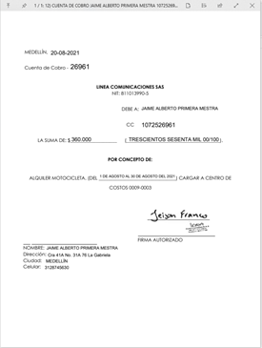 |  |  | 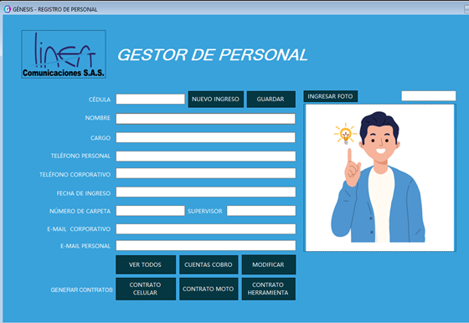 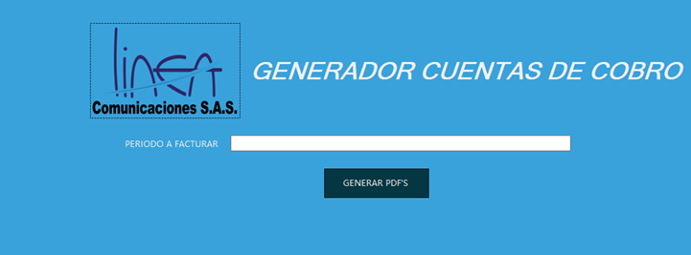

Objetivo: | Automatizar el proceso de generación de cuentas de cobro de motocicleta de los colaboradores
Alcance: | Inicialmente Se implementa esta propuesta para generación de cuentas de cobro del proyecto CLARO, sin embargo, debido a la funcionabilidad de la misma se tiene contemplado implementar la también en los proyectos BANCA y WIPEN.
Requerimientos: | Se valida con el área contable la viabilidad de esta automatización.

Elaborado por: Coordinadora Sistemas Integrados de Gestión Natalia Lopez Marin |  | Revisado por: Dirección de I+D Marlon Alberto Hernández Arboleda |  | Aprobado por: Director de procesos Walter Jiménez

